PORTAL-EST-OCT-21-MINERD
Estado De Situación Financiera

Al 31 De OCTUBRE 2021
(Valores en RD$)

Activos

Activos corrientes
Efectivo y equivalente de efectivo | 188,092,853
Cuenta por cobrar a corto plazo | 154,561,085
Pagos anticipados | 9,497,678,380
Otros activos corrientes | 45,633,549
Total activos corrientes | 9,885,965,868

Activos no corrientes
Cuentas por cobrar a largo plazo | 8,280,460
Propiedad, planta y equipo neto | 175,671,041,255
Activos intangibles | 1,992,364,746
Total activos no corrientes | 177,671,686,462

Total activos | 187,557,652,330

Pasivos
Pasivos corrientes
Sobregiro bancario | (116,057)
Cuentas por pagar a corto plazo | (9,181,852,549)
Retenciones y acumulaciones por pagar | (562,492,244)
Otros pasivos corrientes | (349,117,174)
Total pasivos corrientes | (10,093,578,024)

Pasivos no corrientes
Otros pasivos a largo plazo no corrientes | (101,505,139)
Total pasivos no corrientes | (101,505,139)

Total pasivos | (10,195,083,163)

Patrimonio Institucional
Capital | (266,807,449)
Resultados positivos (ahorro)/negativo (desahorro) | (3,835,326,278)
Resultado acumulado | (173,260,435,439)
Total Patrimonio Institucional | (177,362,569,166)

Total Pasivos y Patrimonio | (187,557,652,330)

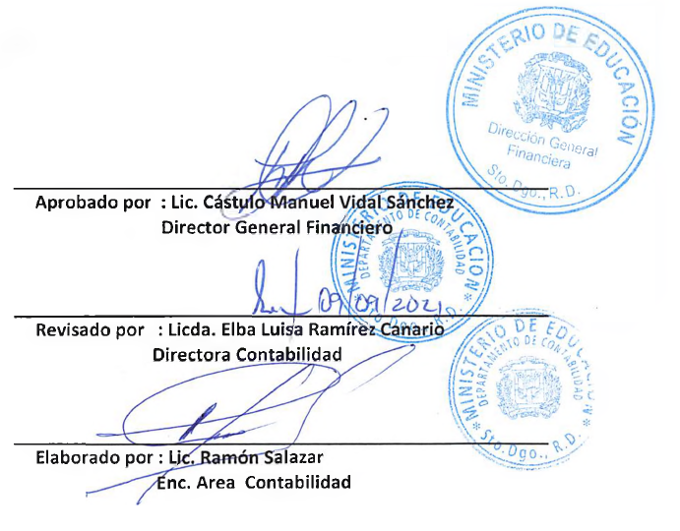

Aprobado por : Lic. Cástulo Manuel Vidal Sánchez
Director General Financiero | -

Revisado por : Licda. Elba Luisa Ramírez Canario.
Directora de Contabilidad

Elaborado por : Lic. Ramón Augusto Salazar F.
Encargado de Área en Contabilidad

